Hinweis
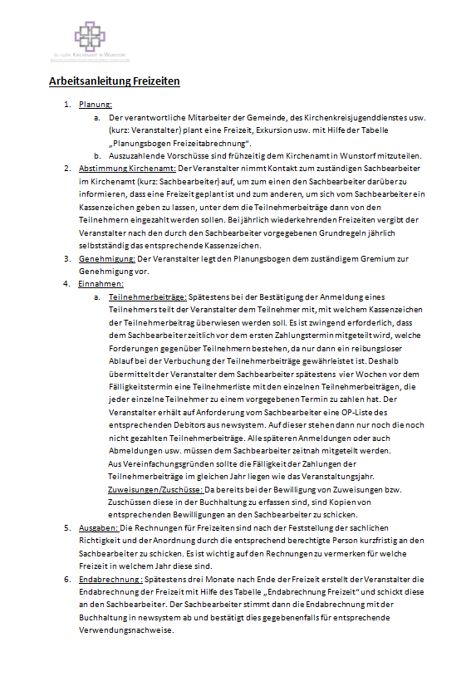
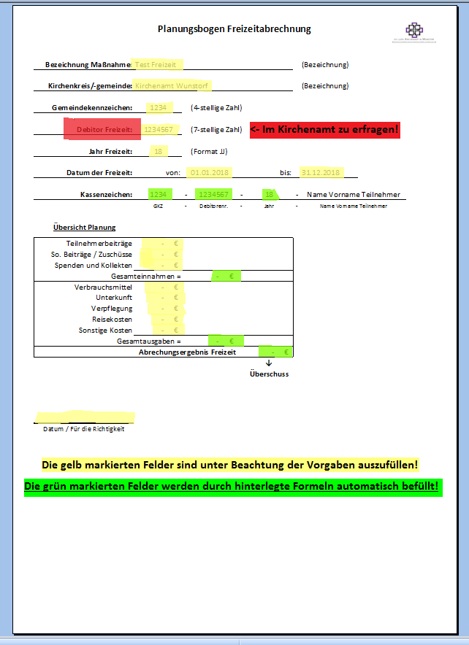

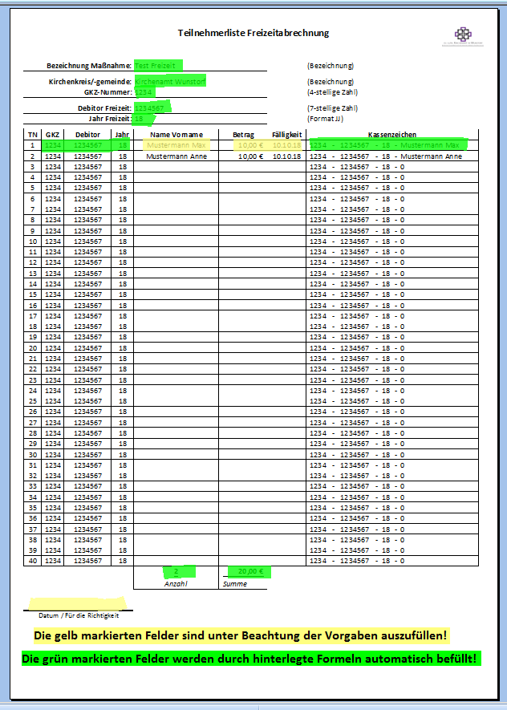
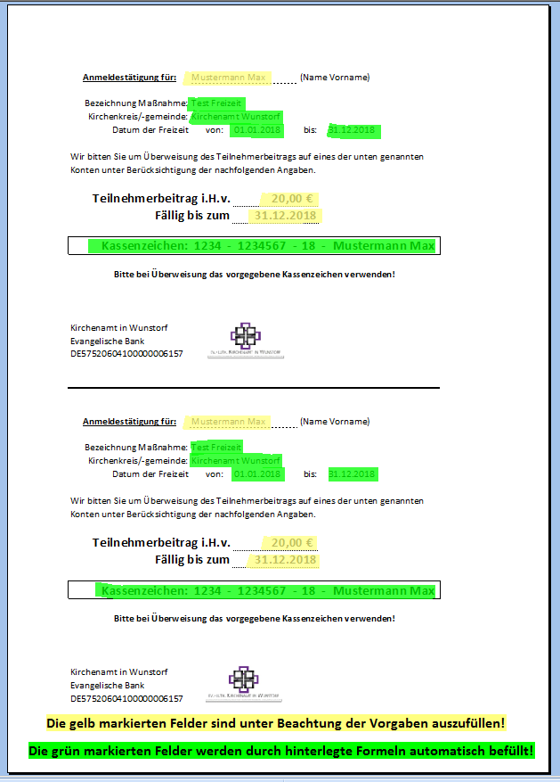

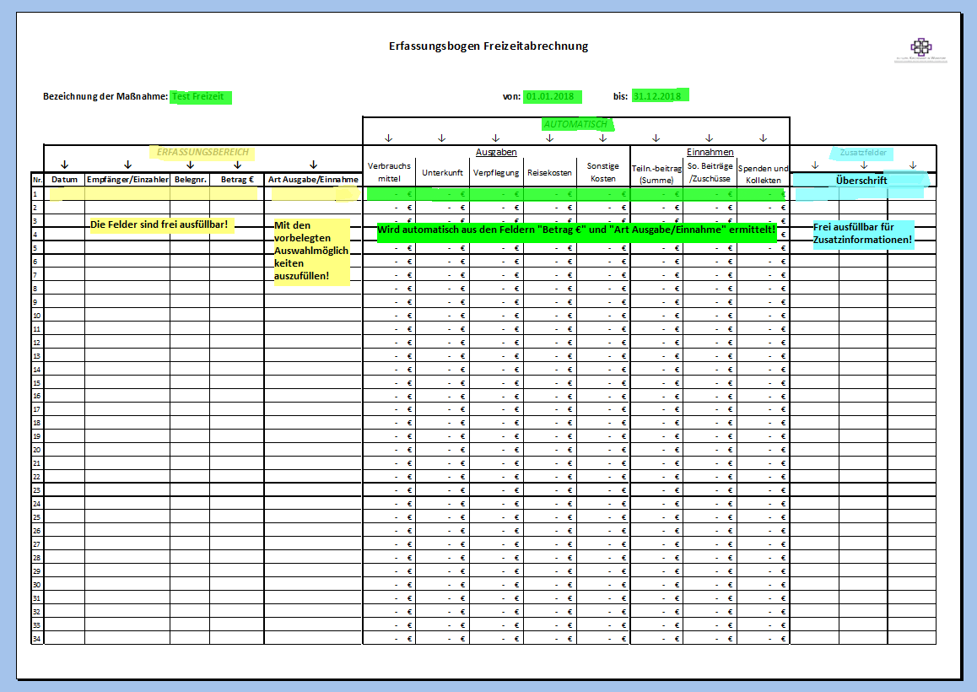

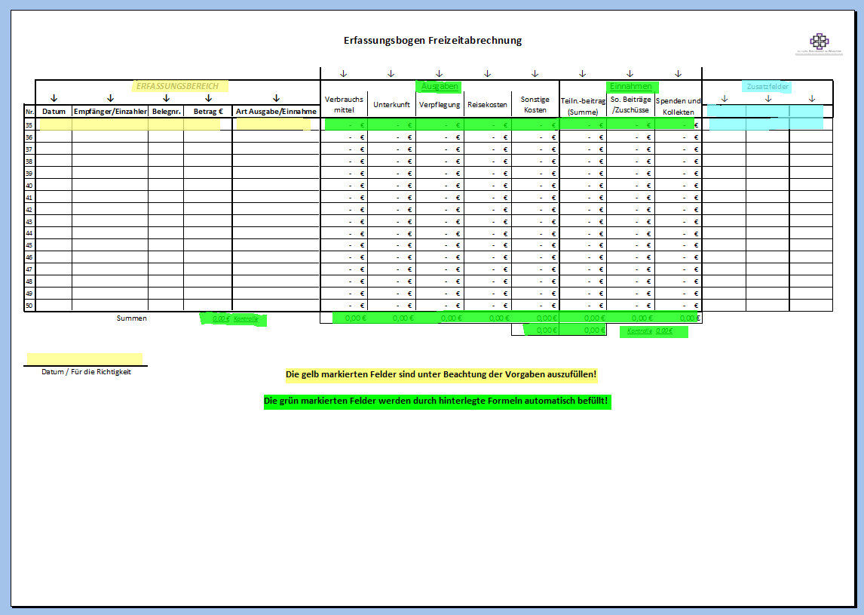

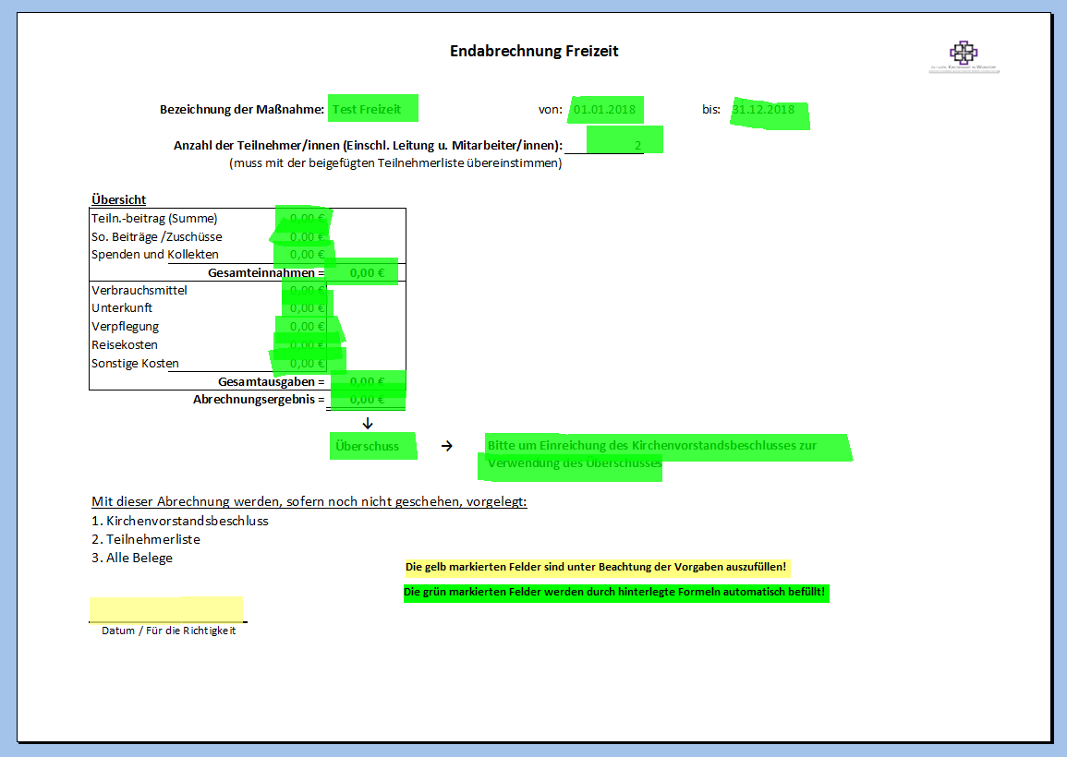

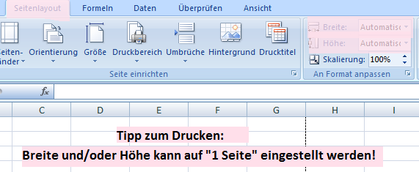

Die Teilnehmerliste ist bis vier Wochen vor der ersten Fälligkeit im Kirchenamt in Wunstorf einzureichen!

Der Erfassungsbogen und die Endabrechnung sind bis 4 Wochen nach Beendigung der Freizeit im Kirchenamt in Wunstorf einzureichen!

